Ⅰ-3.신청학과 연구비 수혜 실적
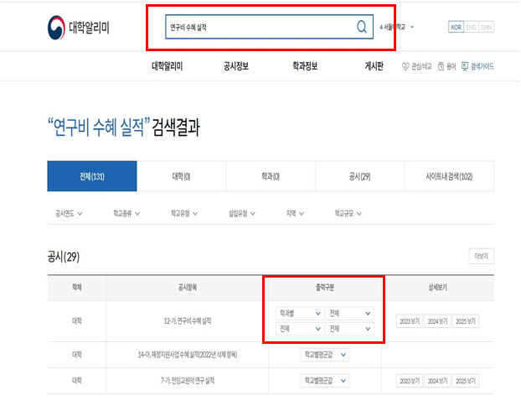
Ⅰ-3 | 신청학과 연구비 수혜 실적

학교명 | 학과명 (전공명) | 공시연도 | 입학정원(명) | 전임교원수(명) | 전임교원 1인당 연구비(천원)
 |  |  |  |  | 교내 | 교외 | 합계
 |  |  |  |  |  |  | 0
 |  |  |  |  |  |  | 0

[작성 방법] 대학알리미 정보공시값 활용 ‣ 학생 정원 -(공시항목) 4-마.‘재적학생 현황’(출력구분) 학과별 (년도)‘2024년’,‘2025년’ 조회, 학생 정원 기재 ‣ 전임교원 수 및 전임교원 1인당 연구비 -(공시항목) 12-가.‘연구비 수혜실적’(출력구분) 학과별 (년도) ‘2024년’, ‘2025년’ 조회, 해당 학과의 전임교원 수 및 전임교원 1인당 연구비 기재 [증빙자료] 정보공시 자료 출력, 학과별 공시값 출력불가할 경우 자체 증빙자료 첨부

Ⅳ-2. 신청학과 취업.진학실적
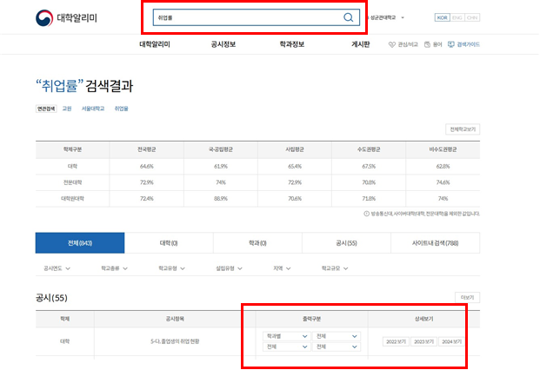
Ⅳ-2 | 신청학과 취업∙진학 실적

학교명 | 학과명 (전공명) | 공시연도 | 졸업자수 (A) | 취업자수 (B) | 진학자수 (C ) | 진학∙취업률(%) (B+C)/A
 |  |  |  |  |  | #DIV/0!
 |  |  |  |  |  | #DIV/0!

[작성 방법] 2023년, 2024년 대학알리미 정보공시값 활용 ※ 작성 시 본 안내문은 삭제 ‣ 졸업자수, 취업자수, 진학자 수 - (공시항목) 5-다.‘졸업생의 취업현황’, (출력구분) 학과별 (년도)‘2023년’, ‘2024년’조회, 졸업자 및 취업자, 진학자 값 기재 ※ 진학·취업률은 별도 계산 값 기재 [증빙자료] 정보공시 자료 출력, 학과별 공시값 출력불가할 경우 자체 증빙자료 첨부

